상품제안서
독판비닐 물티슈 10매 15매 20매 | 상품코드: S29439

 |  |  |  |  |  |  | 02-713-8555 | www.synergygift.co.kr
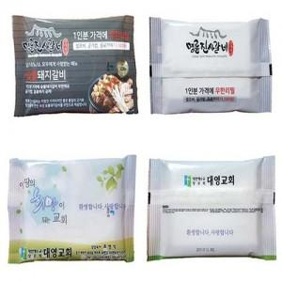

【상세/제작정보】 | 비닐전체 원하는 디자인을 칼라인쇄로 제작 가능한 상품

【인쇄/포장옵션】 | 풀칼라 / 포장불가능

【공급단가】 | 수량 | 2,000~ | 3,000~ | 5,000~ | 10,000~ | 30,000~
*VAT별도 | 10매 | 360원 | 350원 | 330원 | 320원 | 310원
 | 15매 | 430원 | 410원 | 400원 | 380원 | 370원
 | 20매 | 490원 | 480원 | 460원 | 440원 | 430원

【상품 URL】 | https://www.synergygift.co.kr:443/src/goods_detail.php?gdno=29439

